라이브러리
라이브러리
 | 다른 사람이 만들어 놓은 프로그램을 가져오는 기능

 | import 라이브러리 [as 변경이름] # 라이브러리를 가져옴

 | from 라이브러리 import 이름 [as 변경이름] # 라이브러리에 있는 특정 함수만 가져옴

 | 예시)
 |  | import time # time이라는 라이브러리를 가져옴
 |  | time.a # time이라는 라이브러리에서 a라는 함수를 가져옴

 |  | 만약 라이브러리의 이름이 길 경우
 |  |  | import time as t # time이라는 라이브러리를 가져와서 t라고 지시함
 |  |  | t.a # t라고 지시된 라이브러리에서 a라는 함수를 가져옴

 | 파이썬에서 많이 쓰이는 라이브러리
 |  | pandas, numpy, tensorflow

많이 쓰이는 라이브러리 예시
time 라이브러리
 | 예시)
 |  | import time
 |  | print(time.time()) |  |  |  |  |  | -> | 1665462555.836348 |  |  |  |  |  |  | # 1970년도 1월1일 오전0시0분0초에서 부터 1665462555.836348초 만큼 지남
 |  | print(time.ctime()) |  |  |  |  |  |  | Tue Oct 11 13:29:15 2022

calendar 라이브러리
 | import calendar
 | print(calendar.calendar(2022)) |  |  |  |  |  |  |  |  |  |  | → | 해당년도 달력이 쭉나옴
 | print(calendar.weekday(2015,12,31)) |  |  |  |  |  |  |  |  |  |  |  |  | → | 3 | # 요일을 찾는 함수, 0이 월요일

randam 라이브러리
 | import random
 | print(random.random()) |  |  |  |  |  |  |  |  | → | 0.74223394569357 |  |  |  |  |  |  | # 0~1 사이의 무작위 값을 나타냄
 | print(random.randint(1,10)) |  |  |  |  |  |  |  |  |  | 3 |  |  |  |  |  |  | # 1~10 사이의 무작위 정수, 10도 포함되는 범위, 라이브러리 만든 사람이 10까지 포함시킴

 | import random
 | a=[1,2,3,4,5]
 | random.shuffle(a) |  |  |  |  |  | → | [5, 2, 3, 4, 1] |  |  |  |  |  | # 무작위로 섞음
 | print(a)

 | import random
 | a=[1,2,3,4,5]
 | random.sample(a,3)
 | print(a) |  |  |  |  |  |  |  |  | → | [1, 2, 3, 4, 5]
 | print(random.sample(a,3)) |  |  |  |  |  |  |  |  |  | [3, 1, 5] |  |  |  |  |  | # a에서 3가지 값만 무작위로 꺼냄

예시)
 | import time as tm
 | from random import randint

 | print(tm.ctime().split(" ")[0])

 | a=randint(1,10)
 | while True:
 | b=input("숫자를 입력하시오: ") |  |  |  |  |  |  |  |  |  |  |  |  |  | → | Tue
 | b=int(b) |  |  |  |  |  |  |  |  |  |  |  |  |  |  | 숫자를 입력하시오: 1
 | if b==a: |  |  |  |  |  |  |  |  |  |  |  |  |  |  | 틀렸습니다.
 | print("맞췄습니다!")
 | break
 | else:
 | print("틀렸습니다.")

Numpy 라이브러리
 | 다차원의 배열 자료구조를 다룰 수 있으며, 벡터와 행렬을 사용하는 선형대수 계산에 주로 사용
 | 머신러닝에서 행렬이 필수
 | 행렬을 표시할때는 쉼표 "," 가 없음

 | import numpy as np # 많은 사람들이 np라는 이름으로 사용

 | np.array : 행렬변환
 | 예시)
 |  | a=np.array([1,2,3]) |  |  |  |  |  |  |  | # np.array 없이 [1,2,3]+3을 하면 Error
 |  | print(a+3) |  |  |  |  |  |  | → | [4 5 6]
 |  | print(a.shape) |  |  |  |  |  |  |  | (3,)

 |  | b=np.array([[1,2,3],[4,5,6]]) |  |  |  |  |  |  |  |  |  |  | # 2차원 리스트를 2차원 행렬로 만들어좀 [[],[]] |  |  |  |  |  |  |  |  |  |  |  |  |  |  |  | 3차원: [[[]],[[]]] |  |  |  |  |  | a=np.array([[1],[2],[3]]) |  |  | [[1] [2] [3]] (3, 1) int64
 |  | print(type(b)) |  |  |  |  |  |  |  |  |  | → | <class 'numpy.ndarray'> |  |  |  |  |  |  |  |  | # 행렬이라는 뜻 |  |  |  |  |  |  | 1,2,3 |  |  |  |  |  | print(a,a.shape,a.dtype) |  | →
 |  | print(b.shape) |  |  |  |  |  |  |  |  |  |  | (2, 3) |  |  |  |  |  |  |  |  | # 행이 2개 열이 3개 |  |  |  |  |  | → | 4,5,6

 | np.ndim : 차원 확임

 |  | print(a.ndim) |  |  |  |  | → | 1 |  | # 1차원
 |  | print(b.ndim) |  |  |  |  |  | 2 |  | # 2차원

 |  | c=[1,2,3]
 |  | print(type(c)) |  |  |  |  |  |  | <class 'list'>
 |  | d=np.array(c) |  |  |  |  |  | → | <class 'numpy.ndarray'>
 |  | print(type(d)) |  |  |  |  |  |  | [1 2 3] int64 |  |  |  |  |  | # int6비트로 이루어져 있다
 |  | print(d, d.dtype)

 |  | e=[1,2,3,'test'] |  |  |  |  |  |  |  |  |  |  |  |  |  |  |  |  | # 행렬에 문자열이 있을 경우
 |  | f=np.array(e) |  |  |  |  |  |  |  |  |  |  |  |  |  |  |  |  | # 모두 문자열이 됨, U는 유니코드를 뜻함. 전체적인 문자열 형태
 |  | print(f,f.dtype) |  |  |  |  |  | → | ['1' '2' '3' 'test'] <U21

 |  | g=[1,2,3,4.0] |  |  |  |  |  |  |  |  |  |  |  |  |  |  |  | # 행렬에 정수와 실수가 같이 있을 경우
 |  | h=np.array(g) |  |  |  |  |  | → | [1. 2. 3. 4.] float64 |  |  |  |  |  |  |  |  | # 전부 실수로 바뀜. 메모리가 켜지게됨
 |  | print(h,h.dtype)

 | np.astype : 데이터 타입 변환

 |  | i=np.array([1,2,3])
 |  | j=i.astype('float64') |  |  |  |  |  |  | → | [1. 2. 3.] float64 |  |  |  |  |  |  |  | # 정수 행렬을 전부 실수(입력한 float64)로 바꿈
 |  | print(j,j.dtype) |  |  |  |  |  |  |  |  |  |  |  |  |  |  |  | # float을 int로 만들경우 소수점아래 수들이 다 날아감

 |  | k=i.astype('int32')
 |  | print(k,k.dtype) |  |  |  |  |  |  | → | [1 2 3] int32 |  |  |  |  |  | # int64에서 in32로 바꿈. 메모리 용량을 64비트에서 32비트로 줄임

 | np.arange : 헹렬 생성하기 range()와 비슷

 |  | l=np.arange(10)
 |  | print(l) |  |  |  |  |  |  |  | → | [0 1 2 3 4 5 6 7 8 9] int64 (10,)
 |  | print(l.dtype,l.shape)

 | np.zeros : 0으로 채워진 행렬 만들기

 |  | m=np.zeros((3,2),dtype="int32") |  |  |  |  |  |  |  |  |  |  | → | [[0 0] [0 0] [0 0]] int32 (3, 2) |  |  |  |  |  |  |  |  |  |  |  | # 0으로 채워진 3행 2열짜리 32비트 정수로된 행렬을 만들겠다.
 |  | print(m, m.dtype, m.shape)

 | np.ones : 1로 채워진 행렬 만들기

 |  | n=np.ones((3,2)) |  |  |  |  |  |  |  |  |  |  | [[1. 1.] [1. 1.] [1. 1.]] float64 (3, 2)
 |  | print(n, n.dtype, n.shape) |  |  |  |  |  |  |  |  |  | →
 |  | print()

 | np.reshape : 차원 바꾸기 |  |  |  |  |  |  |  |  | # 개수가 같아야만 가능

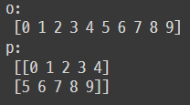
 |  | o=np.arange(10) |  |  |  |  |  |  |  | o: [0 1 2 3 4 5 6 7 8 9] p: [[0 1 2 3 4] [5 6 7 8 9]]
 |  | print('o: \n', o) |  |  |  |  |  |  | →
 |  | p=o.reshape(2,5) |  |  |  |  |  |  |  |  |  |  |  |  |  |  |  |  |  |  |  | # 입력한 2행 5열의 2차원 행렬
 |  | print("p: \n", p)
 |  |  |  |  |  |  |  |  |  |  |  |  |  |  |  |  |  |  |  |  |  | # -1행은 자동행, reshape(-1,1) : 자동행 1열로 변경

 |  | q=np.arange(8) |  |  |  |  |  |  | r: [[[0 1] [2 3]] [[4 5] [6 7]]]
 |  | r=q.reshape(2,2,2) |  |  |  |  |  | → |  |  |  |  |  |  |  |  |  |  |  |  |  | # 2*2*2 의 3차원 행렬
 |  | print("r: \n", r)

 | index 사용가능 |  |  |  |  | # 리스트랑 접근방식 동일: [-1], 슬라이싱[:] 가능 값바꾸기도 가능

 |  | s=np.arange(start=1, stop=10)
 |  | print("s:",s)
 |  | t=s[2] |  |  |  |  |  |  |  |  |  | → | s: [1 2 3 4 5 6 7 8 9]
 |  | print("t:",t) |  |  |  |  |  |  |  |  |  |  | t: 3
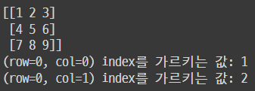
 |  | a=np.arange(start=1, stop=10)
 |  | b=a.reshape(3,3)
 |  | print(b) |  |  |  |  |  |  |  |  |  |  |  |  |  |  |  |  |  | →
 |  | print('(row=0, col=0) index를 가르키는 값:',b[0,0])
 |  | print('(row=0, col=1) index를 가르키는 값:',b[0,1])

 |  | a=np.arange(start=1, stop=10)
 |  | b=a.reshape(3,3)
 |  | print("b:\n",b) |  |  |  |  |  |  |  |  |  |  | →
 |  | print()
 |  | print("b[0:2,0:2]\n",b[0:2,0:2])
 |  | print()
 |  | print("shape:",b[0:2,0:2].shape)
 |  | print()
 |  | print(b[0],"shape:",b[0].shape)

 | tolist : 행렬 → 리스트 |  |  |  |  |  |  |  | # list() 와 동일

 |  | c=b[[0,1],2] |  |  |  |  |  |  |  | # 0, 1 인덱스에 해당하는 행의 2 인덱스에 해당하는 값
 |  | print(c) |  |  |  |  |  |  | → | [3 6]
 |  | print(c.tolist()) |  |  |  |  |  |  |  | [3, 6]

 | 불리언 인덱싱

 |  | a=np.arange(start=1, stop=10)
 |  | b=a[a>5]
 |  | c=a[a==1]
 |  | d=np.array([False,False,True,True,True,False,False,False,False]) |  |  |  |  |  |  |  |  |  |  |  |  |  |  |  |  |  |  |  |  |  |  | →
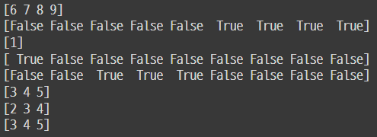
 |  | e=a[d]
 |  | f=np.array([2,3,4])
 |  | g=a[f]
 |  | print(b) |  |  |  | # 행렬 a 에서 5보다 큰값들을 b라는 행렬로 만듬
 |  | print(a>5) |  |  |  | # a 행렬에서 >5 의 만족 여부를 행렬로 만듬
 |  | print(c) |  |  |  | # a 행렬에서 ==1 인 값들을 행렬로 만듬
 |  | print(a==1) |  |  |  | # a 행렬에서 ==1 의 만족 여부를 행렬로 만듬
 |  | print(d) |  |  |  | # 불값으로된 리스트를 행렬로 만듬
 |  | print(e) |  |  |  | # a 행렬에서 불값으로된 d 행렬을 만족하는 값들을 행렬로 만듬
 |  | print(f) |  |  |  | # [2,3,4] 리스트를 [2 3 4] 행렬로 만듬
 |  | print(g) |  |  |  | # a 행렬에서 f 행렬의 값을 인덱스로 넣어서 해당 인덱스에 해당하는 값들을 가져옴

 | 행렬 정렬

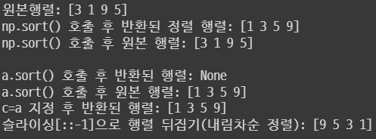
 |  | a=np.array([3,1,9,5])
 |  | print("원본행렬:", a)
 |  | b=np.sort(a)
 |  | print("np.sort() 호출 후 반환된 정렬 행렬:",b)
 |  | print("np.sort() 호출 후 원본 행렬:",a)
 |  | print() |  |  |  |  |  |  |  |  |  |  |  |  |  |  |  |  |  |  |  |  | →
 |  | c=a.sort()
 |  | print("a.sort() 호출 후 반환된 행렬:",c)
 |  | print("a.sort() 호출 후 원본 행렬:",a)
 |  | c=a
 |  | print("c=a 지정 후 반환된 행렬:",c)
 |  | d=np.sort(a)[::-1]
 |  | print("슬라이싱[::-1]으로 행렬 뒤집기(내림차순 정렬):",d)
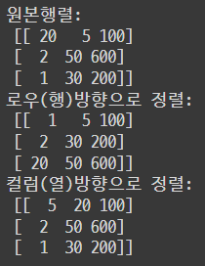
 |  | a=np.array([[20,5,100],[2,50,600],[1,30,200]])
 |  | print("원본행렬:\n",a)
 |  | b=np.sort(a,axis=0) |  |  |  |  |  |  |  | # axis=0 은 행방향(세로방향)을 뜻함
 |  | c=np.sort(a,axis=1) |  |  |  |  |  |  |  | # axis=1 은 열방향(가로방향)을 뜻함 |  |  |  |  |  |  |  |  |  |  |  |  |  | →
 |  | print("로우(행)방향으로 정렬:\n",b) |  |  |  |  |  |  |  |  |  |  |  |  |  |  |  |  |  |  |  |  |  |  |  |  |  |  |  |  |  |  |  | row
 |  | print("컬럼(열)방향으로 정렬:\n",c)

 |  |  |  |  |  |  |  |  |  |  |  |  |  |  |  |  |  |  |  |  |  |  |  |  |  |  |  |  |  |  |  |  |  | column

 |  | a=np.array([3,1,9,5])
 |  | b=np.argsort(a)
 |  | c=np.argsort(a)[::-1] |  |  |  |  |  |  |  |  |  |  |  |  |  |  |  |  |  |  | →
 |  | print("행렬 오름차순 정렬 시 원본 행렬의 인덱스:",b)
 |  | print("행렬 내림차순 정렬 시 원본 행렬의 인덱스:",c)

 | 행렬 내적 : np.dot 행렬끼리의 곱셉

 |  | a=np.array([[1,2,3],[4,5,6]])
 |  | b=np.array([[7,8],[9,10],[11,12]]) |  |  |  |  |  |  |  |  |  |  |  | →
 |  | c=np.dot(a,b)
 |  | print("행렬 내적 결과:\n",c)

 | 전치행렬 : np.transpose 행과 열 바꾸기

 |  | a=np.array([[1,2],[3,4]])
 |  | b=np.transpose(a)
 |  | print("원본 행렬:\n",a) |  |  |  |  |  |  |  |  | →
 |  | print("전치 행렬:\n",b)

판다스 Pandas
 | 데이터 분석을 할 떄 가장 많이 쓰이는 라이브러리 |  |  |  |  |  |  |  |  |  |  |  |  |  |  |  |  |  |  |  | 열: 시리즈
 | 표 형태의 데이터를 다루는 기능 제공 |  |  |  |  |  |  |  |  |  |  |  |  |  |  |  |  |  |  |  | 표: 데이터 프레임
 | 엑셀,CSV 등 다양한 데이터 형식 지원
 | 결측치 처리기능 |  |  |  |  |  |  |  |  |  |  |  |  |  |  |  |  |  |  |  |  |  |  |  |  |  |  |  |  |  | 데이터프레임.to_numpy() → 데이터프레임을 행렬로 변환
 | 데이터 형태 바꾸기
 | 데이터 삭제 및 추가
 | 그룹화, 정렬, 결합
 | 시계열 데이터
 | 문자열 및 날짜/시간 지원

 | 데이터 가시화: 많은 그래프 처리 라이브러리와의 연동

 | import pandas as pd

 | CSV |  |  |  |  |  |  |  |  |  |  |  |  |  |  |  |  |  | A,B,C,D
 |  | 엑셀이랑 연동됨 |  |  |  |  |  |  |  |  |  |  |  |  |  |  |  |  | a0,b0,c0,d0
 |  | 데이터 형태 CSV는 데이터를 콤마(,)로 구분한다. |  |  |  |  |  |  |  |  |  |  |  |  |  |  |  |  | a1,b1,c1,d1
 |  | 판다스의 read_csv() 함수를 사용한다. |  |  |  |  |  |  |  |  |  |  |  |  |  |  |  |  | a2,b2,c2,d2
 |  |  |  |  |  |  |  |  |  |  |  |  |  |  |  |  |  |  | a3,b3,c3,d3

 | TSV
 |  | 데이터를 탭(Tab)으로 구분한다.
 |  | 판다스에는 TSV파일을 읽어오는 함수는 따로 제공하지 않음
 |  | 하지만 판다스의 read_csv()함수를 사용하여 TSV파일을 읽어올 수 있다.

 |  | pd.read_csv("파일이름.csv")
 |  | pd.read_csv("파일이름.csv", sep=",") |  |  |  |  |  |  |  |  |  |  |  |  | # 기본값은 sep="," 이다
 |  | pd.read_csv("파일이름.csv", sep="\t") |  |  |  |  |  |  |  |  |  |  |  |  | # TSV를 읽기위해선 sep="\t"로 변경
 |  | pd.read_csv("파일이름.csv", index_col=0) |  |  |  |  |  |  |  |  |  |  |  |  |  | # 데이터프레임 앞에 index열이 사라짐, 기본값은 index_col=1

 | pd.Series() : 시리즈 생성
 |  | 딕셔너리로 시리즈 만들기 |  |  |  |  |  |  |  |  |  |  |  |  |  |  |  |  |  |  |  |  |  |  |  |  |  |  |  |  |  |  | 시리즈는 데이터프레임의 하위 자료형으로 1개의 열이 시리즈이고
 |  |  |  |  |  |  |  |  |  |  |  |  |  |  |  |  |  |  | # 행이 a,b,c, 열번호는 없는 상태 |  |  |  |  |  |  |  |  |  |  |  |  |  | 이 시리즈가 다수 모여 데이터프레임을 형성한다.
 |  |  | A={"a":1,"b":2,"c":3} |  |  |  |  |  |  |  | →
 |  |  | pd.Series(A)

 |  | 리스트로 시리즈 만들기

 |  |  | B=["a","b","c"] |  |  |  |  |  |  |  |  |  |  |  |  | # 행이 0부터 부여됨
 |  |  | pd.Series(B) |  |  |  |  | →

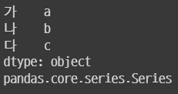
 |  | 시리즈 자료형 확인

 |  |  | B=["a","b","c"]
 |  |  | C=pd.Series(B,index=["가","나","다"]) |  |  |  |  |  |  |  |  |  |  |  |  | → |  |  |  |  |  |  |  |  |  |  |  | # index=[] 로 행 변경
 |  |  | print(C)
 |  |  | type(C) |  | # 시리즈 자료형 확인

 |  | 시리즈 행 및 값 확인

 |  |  | B=["a","b","c"]
 |  |  | C=pd.Series(B,index=["가","나","다"])
 |  |  | C.index |  |  |  |  |  |  |  |  |  |  |  |  |  | →
 |  |  | print(C.index) |  |  |  |  | # 시리즈 행 이름 확인
 |  |  | print(C.values) |  |  |  |  | # 시리즈 값 확인, 행렬로 나옴

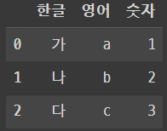
 |  | 딕셔너리로 데이터프레임 만들기

 |  |  | A={"한글":['가','나','다'],"영어":['a','b','c'],"숫자":[1,2,3]}
 |  |  | pd.DataFrame(A) |  |  |  |  |  |  |  |  |  |  |  |  |  |  |  |  |  |  |  |  |  | →

 |  |  | A={"한글":['가','나','다'],"영어":['a','b','c'],"숫자":[1,2,3]}
 |  |  | B=pd.DataFrame(A)
 |  |  | print(A) |  |  |  |  |  |  |  |  |  |  |  |  |  |  |  |  |  |  |  |  |  | →
 |  |  | print()
 |  |  | print(B)

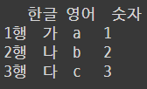
 |  |  | A={"한글":['가','나','다'],"영어":['a','b','c'],"숫자":[1,2,3]}
 |  |  | B=pd.DataFrame(A,index=['1행','2행','3행']) |  |  |  |  |  |  |  |  |  |  |  |  |  |  |  |  |  |  |  |  |  | →
 |  |  | print(B)

 |  | 열 순서 변경

 |  |  | A={"한글":['가','나','다'],"영어":['a','b','c'],"숫자":[1,2,3]}
 |  |  | B=pd.DataFrame(A,index=['1행','2행','3행'],columns=['영어','숫자','한글']) |  |  |  |  |  |  |  |  |  |  |  |  |  |  |  |  |  |  |  |  |  |  |  |  | →
 |  |  | print(B)

 |  |  | A={"한글":['가','나','다'],"영어":['a','b','c'],"숫자":[1,2,3]}
 |  |  | B=pd.DataFrame(A,index=['1행','2행','3행'],columns=['영어','숫자','1st','2nd']) |  |  |  |  |  |  |  |  |  |  |  |  |  |  |  |  |  |  |  |  |  |  |  |  |  |  | →
 |  |  | print(B)

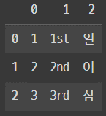

 |  | 리스트로 데이터 프레임 만들기

 |  |  | A=[[1,"1st","일"],[2,'2nd',"이"],[3,'3rd','삼']] |  |  |  |  |  |  |  |  |  |  |  |  |  |  |  |  |  | →
 |  |  | pd.DataFrame(A)

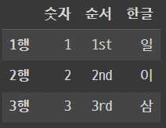

 |  |  | A=[[1,"1st","일"],[2,'2nd',"이"],[3,'3rd','삼']]
 |  |  | pd.DataFrame(A,index=['1행','2행','3행'],columns=['숫자','순서','한글']) |  |  |  |  |  |  |  |  |  |  |  |  |  |  |  |  |  |  |  |  |  |  |  | →

 |  | 데이터 프레임 열 이름 확인 : 데이터프레임

 |  |  | A=[[1,"1st","일"],[2,'2nd',"이"],[3,'3rd','삼']]
 |  |  | B=pd.DataFrame(A,index=['1행','2행','3행'],columns=['숫자','순서','한글']) |  |  |  |  |  |  |  |  |  |  |  |  |  |  |  |  |  |  |  |  |  |  |  |  |  | →
 |  |  | print(B.index) |  |  |  |  | # 행이름 확인
 |  |  | print(B.columns) |  |  |  |  | # 열이름 확인

 |  |  | A={"한글":['가','나','다'],"영어":['a','b','c'],"숫자":[1,2,3]}
 |  |  | B=pd.DataFrame(A) |  |  |  |  |  |  |  |  |  |  |  |  |  |  |  |  |  |  |  |  |  | → | RangeIndex(start=0, stop=3, step=1)
 |  |  | print(B.index)

 | 집단화, 통계함수

 |  | groupby 함수
 |  |  | 데이터프레임을 집단별로 나누어 주는 함수 |  |  |  |  |  |  |  |  |  |  |  |  |  |  |  |  |  |  | 데이터프레임.groupby(열이름).함수()
 |  |  | 각 집단별로 통계값을 구할 때 유용하게 사용

 |  |  | groupby 함수
 |  |  |  | count 누락값을 제외한 데이터 수
 |  |  |  | size 누락값을 포함한 데이터 수
 |  |  |  | mean 평균
 |  |  |  | std 표준편차
 |  |  |  | min 최소값
 |  |  |  | max 최대값
 |  |  |  | sum 전체합
 |  |  |  | var 분산
 |  |  |  | describe 요약 통계량
 |  |  |  | first 첫번째 행
 |  |  |  | last 마지막 행

 |  |  |  | plot 간단한 그래프

 |  |  |  | nunique 특정한 것을 세다

 | 시리즈와 데이터프레임

 |  | 열에 접근하기 |  |  |  |  |  |  |  |  |  |  |  |  |  |  |  |  |  |  |  |  |  |  |  |  |  |  |  |  |  | melt
 |  |  | 데이터프레임[열] |  |  |  |  |  |  |  |  |  |  |  |  |  |  |  |  |  |  |  |  |  |  |  |  |  |  |  |  |  | 열(column)을 행으로 변환
 |  |  | 데이터프레임[['열1 이름','열2 이름']] |  |  |  |  |  |  |  |  |  |  |  |  |  |  |  |  |  |  |  |  |  |  |  |  |  |  |  |  | to_datetime
 |  |  |  |  |  |  |  |  |  |  |  |  |  |  |  |  |  |  |  |  |  |  |  |  |  |  |  |  |  |  |  |  | 시간데이터 변환 |  |  | df.mean(axis=0) # 행방향(세로방향) 평균
 |  | 행,열에 접근하기 |  |  |  |  |  |  |  |  |  |  |  |  |  |  |  |  |  |  |  |  |  |  |  |  |  |  |  |  |  |  |  |  |  | df.mean(axis=1) # 열바향(가로방향) 평균
 |  |  | loc: 이름으로 접근
 |  |  | iloc: 순서로 접근 |  |  |  |  |  |  |  |  |  |  |  |  |  |  |  |  |  |  |  |  |  | df.iloc[행번호 슬라이싱, 열번호 슬라이싱] |  |  |  |  |  |  |  |  |  |  | df.sum(axis=0) # 행방향(세로방향) 더하기
 |  |  |  | loc[0] : 행이름이 0인 것에 접근 |  |  |  |  |  |  |  |  |  |  |  |  |  |  |  |  |  |  |  |  |  | df.iloc[:,2:] # 2열부터 끝까지 가져오기 |  |  |  |  |  |  |  |  |  | df.sum(axis=1) # 열바향(가로방향) 더하기
 |  |  |  | iloc[0] : 0번째 행에 접근
 |  |  |  |  |  |  |  |  |  |  |  |  |  |  |  |  |  |  |  |  |  |  |  |  |  |  |  |  |  |  |  |  |  | df.iloc[:,2:].sum(axis=1)
 |  |  |  | loc[[0,10,100,1000]] : 이름이 0, 10 100, 1000인 행에 접근
 |  |  |  | iloc[[0,10,100,1000]] : 0,10,100,1000번째 행에 접근 |  |  |  |  |  |  |  |  |  |  |  |  |  |  |  |  |  |  |  |  |  |  | loc[1,2] : 이름이 0인행, 이름이 2인 열에 접근

 |  |  | loc[[0,10,100],["A","B"]] : 이름이 0,10,100인 행에 접근, 이름이 A,B인 열에 접근 |  |  |  |  |  |  |  |  |  |  |  |  |  |  |  |  |  |  |  |  |  |  |  |  |  |  |  |  |  | # loc이랑 iloc에도 조건 넣을 수 있음
 |  |  | iloc[[0,10,100],[0,10]] : 0,10,100번째 행에 접근, 0,10번째 열에 접근

 |  | 원하는 행에 접근(원하는 열들의 데이터값에 접근)

 |  |  | 데이터프레임[조건]
 |  |  | 데이터프레임[(조건1)&(조건2)] # 교집합, 조건1,2 모두 만족
 |  |  | 데이터프레임[(조건1)|(조건2)] # 합집합, 조건1 또는 2에 만족

 |  | 데이터프레임의 머리 부분 추출
 |  |  | 데이터프레임이 너무 많을 경우 전부 다 출력이 되면 너무 렉걸리니 사용

 |  |  | 데이터프레임.head() # 데이터프레임이 몇 개가 되던 젤 앞부분(첫행인듯) 보여줌
 |  |  | 데이터프레임.head(n=10) # 앞부분 10개까지 보여줌
 |  |  | 데이터프레임.tail() # 맨 뒤부분 보여줌
 |  |  | 데이터프레임.tail(n=10) # 맨 뒤 10개 보여줌

 |  | 데이터프레임 모양 확인

 |  |  | 데이터프레임.shape

 |  | 데이터프레임 열 이름 확인 |  |  |  |  |  |  |  |  |  |  | 데이터 프레임 행 이름 확인

 |  |  | 데이터프레임.columns |  |  |  |  |  |  |  |  |  |  | 데이터프레임.index

 |  | 데이터프레임의 열 자료형 확인

 |  |  | 데이터프레임.dtypes |  |  |  |  |  |  | # 문자열은 object, 정수는 int, 싨는 float

 |  | 데이터프레임의 정보 확인

 |  |  | 데이터프레임.info() |  |  |  |  |  |  | # type, 데이터용량 크기 등 확인

 |  | 시리즈 통계함수

 |  |  | 시리즈.mean() 평균값
 |  |  | 시리즈.std() 표준편차
 |  |  | 시리즈.median() 중앙값
 |  |  | 시리즈.describe() 요약통계량
 |  |  | 시리즈.max() 최대값
 |  |  | 시리즈.min() 최소값

 |  | 시리즈 중복데이터 삭제하기
 |  |  |  |  |  |  |  |  |  |  |  |  |  |  |  |  |  |  | 데이터프레임.drop([행인덱스]) |  |  |  |  |  |  |  |  |  |  |  | #(['행이름'])
 |  |  | 시리즈.drop_duplicates() |  |  |  |  |  |  |  |  |  |  |  |  |  |  |  | 데이터프레임.drop(['열이름'],axis=1)
 |  |  | 데이터프레임.drop_duplicates() |  |  |  |  |  |  |  |  |  |  |  |  |  |  |  | # 원하는 행이나 열 삭제, 기본값 axis=0
 |  |  |  |  |  |  |  |  |  |  |  |  |  |  |  |  |  |  | # 데이터프레임 자체에 기본 인덱스가 있어야 행 인덱스로 삭제 가능
 |  | 시리즈 특정 값 바꾸기

 |  |  | 시리즈.replace(값, 변경값)

 |  | 시리즈 랜덤 샘플 추출

 |  |  | 시리즈.sample(n) 랜덤으로 n개의 샘플 추출

 |  | 시리즈 정렬

 |  |  | 시리즈.sort_values() # 오름차순 정렬
 |  |  | 시리즈.sort_values(ascending=False) # 내림차순 정렬
 |  |  | 시리즈.sort_index() # 행 번호 오름차순 정렬
 |  |  | 시리즈.sort_index(ascending=False) # 행 번호 내림차순 정렬

 |  | 시리즈 프레임화

 |  |  | 시리즈.to_frame()

 |  | 시간 데이터 변환

 |  |  | pd.to_datetime() # 문자열로 된 날짜 데이터를 시간 데이터로 변환

Data관리 및 시각화
데이터
데이터를 저장하고 불러오는 방법, Pandas
 | pd.read_csv(파일이름.csv)
 |  |  |  |  |  |  |  |  |  |  |  |  |  |  | CSV, TSV, Excel : 눈으로 보고 싶을 때 사용
 |  | 매개변수 |  |  |  |  |  |  |  |  |  |  |  |  |  | 속도가 느림, 용량이 큼
 |  |  | encoding : 문자표현방식 |  |  |  |  |  |  |  |  |  |  |  | pickle : 속도가 빠름. 많은 데이터도 낮은 용량으로 저장가능
 |  |  |  | 한글 |  |  |  |  |  |  |  |  |  |  |  | 컴퓨터가 이해하고싶은 내용으로 저장하기에 사람이 알아 볼 수는 없음
 |  |  |  |  | 유니코드(utf-8), cp949, euc-kr 등
 |  |  | sep : 데이터를 읽어올 때 구분자
 |  |  |  | TSV 파일의 경우 sep='\t'

 | 엑셀파일불러오기
 |  | pd.read_excel(파일이름.xlsx, sheet_name=시트이름)
 |  |  | sheet1에 데이터가 저장되어 있다면 sheet_name을 안정해줘도됨
 |  |  | sheet1의 이름이 다르거나 다른 sheet에 데이터가 있을경우 sheet_name 적어줘야함

 |  |  | 셀 병합이 되어있다면 에러가 날 수 있음.

 | pickle 파일 불러오기
 |  | pd.read_pickle(파일이름.pickle)

 | CSV파일로 저장하기
 |  | 데이터프레임.to_csv(파일이름.csv)

 |  | 매개변수
 |  |  | index=True/False : 인덱스 유무
 |  |  |  | 행번호를 보이게할지 안보이게 할지

 | TSV파일로 저장하기
 |  | 데이터프레임.to_csv(파일이름.tsv, sep='\t')

 |  | 매개변수
 |  |  | index=True/False : 인덱스 유무

 | 엑셀 파일로 저장하기
 |  | 데이터프레임.to_excel(파일이름.xlsx)

 |  | 매개변수
 |  |  | index=True/False : 인덱스 유무

 | pickle로 저장하기
 |  | 데이터프레임.to_pickle(파일이름.pickle)

데이터 시각화
 | 평균, 표준편차 등 수치만으로 봤을 때 완전 똑같은 4개의 데이터 집단이 있다고 4개의 데이터 집단은 모두 같은 데이터를 가진다고 볼 수는 없음
 |  | 예시) [100,0], [50,50]

 | 대표적인 라이브러리(pandas랑 잘 연동되는 애들), (몇만개씩 있다고 함)
 |  | matplotlib : 그래프, 커스터마이징 유용함, 디자인 감각 있으면 좋음, 좀 어려움, 그래프들을 겹쳐서 그리기 좋음
 |  |  | import matplotlib.pyplot as plt
 |  | seaborn : 데이터 분석 연습용, 연습용 데이터와 가시화 함수 제공, 쉽고 자동으로 그려주는게 있음, 커스터마이징이 어려움
 |  |  | import seaborn as sns
 |  | pandas : 가시화 함수 들어있음(plot()), 간단한 그림을 그릴 때 사용
 |  |  | import pandas as pd

 |  | A=plt.figure() |  |  |  |  |  |  |  |  |  |  | → | <Figure size 432x288 with 0 Axes>
 |  |  | 그림을 그리기 위한 도화지 준비

 |  | a1=A.add_subplot(2,2,1) |  |  |  |  |  |  |  |  | → | /usr/local/lib/python3.7/dist-packages/ipykernel_launcher.py:1: MatplotlibDeprecationWarning: Adding an axes using the same arguments as a previous axes currently reuses the earlier instance. In a future version, a new instance will always be created and returned. Meanwhile, this warning can be suppressed, and the future behavior ensured, by passing a unique label to each axes instance. """Entry point for launching an IPython kernel

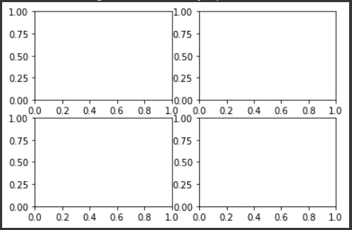
 |  | a2=A.add_subplot(2,2,2)
 |  | a3=A.add_subplot(2,2,3)
 |  | a4=A.add_subplot(2,2,4)

 |  | A | → | → | → | → | → | → | → | → | →

 |  | a1.그림함수()
 |  | a2.그림함수() |  |  |  |  |  | → | 그림함수 넣기
 |  | a3.그림함수()
 |  | a4.그림함수()

 |  | a1.set_title(제목)
 |  |  | 그래프 개별 이름 설정
 |  | A.suptitle(제목)
 |  |  | 메인 제목 설정

 |  | A.tight_layout()
 |  |  | 그래프 겹친부분 안겹치게 해줌

데이터분석
데이터 분석
데이터 합치기
 | concat 함수(pandas 함수)
 |  | 여러 개의 데이터프레임을 하나의 데이터 프레임으로 합치는 함수

 |  | 열 이름을 기준으로 합침(행 방향으로 진행) |  |  |  |  |  |  |  |  |  | A | B | C |  | A | B | C |  | A | B | C
 |  |  | pd.concat([df1,df2,…]) |  |  |  |  |  |  |  |  | 1 | 2 | 3 | + | 7 | 8 | 9 | → | 1 | 2 | 3
 |  |  |  |  |  |  |  |  |  |  |  | 4 | 5 | 6 |  | 10 | 11 | 12 |  | 4 | 5 | 6
 |  |  |  | # axis=0은 행방향으로 진행, 0이 기본 |  |  |  |  |  |  |  |  |  |  |  |  |  |  |  | 7 | 8 | 9
 |  |  |  | # axis=1은 열방향으로 진행 |  |  |  |  |  |  |  |  |  |  |  |  |  |  |  | 10 | 11 | 12

 |  | 행 이름을 기준으로 합침(열 방향으로 합침) |  |  |  |  |  |  |  |  |  |  | A | B |  |  | A | B |  |  | A | B | A | B
 |  |  | pd.concat([df1,df2,…],axis=1) |  |  |  |  |  |  |  |  | 1 | 2 | 3 | + | 1 | 8 | 9 | → | 1 | 2 | 3 | 8 | 9
 |  |  |  |  |  |  |  |  |  |  |  | 2 | 5 | 6 |  | 2 | 11 | 12 |  | 2 | 5 | 6 | 11 | 12

 |  | 행이름 바꾸기
 |  |  | 데이터프레임.index=[…] |  |  |  |  |  |  | # 데이터프레임.index : 행 이름 확인

 |  | 열이름 바꾸기
 |  |  | 데이터프레임.columns=[…] |  |  |  |  |  |  | # 데이터프레임.columns : 열 이름 확인

 |  | 번호정렬 |  |  |  |  |  |  |  |  |  |  |  |  |  |  |  |  |  |  |  |  |  |  |  |  |  | del 데이터프레임[열이름]
 |  |  | ignore_index=True |  |  |  |  |  |  |  |  |  |  |  |  |  |  |  |  |  |  |  |  |  |  |  |  |  | 열 삭제

 | merge
 |  | 특정 열을 기준으로 데이터프레임을 합치는 방법

 |  | df1.merge(df2,left_on=df1의 기준열,right_on=df2의 기준열)
 |  | 기준열의 이름이 서로 같은 경우 on으로 대처 가정

누락값 처리
 | 비어있는 값.
 | 누락값이 있을 경우 데이터분석 및 연산이 원활하지 못할 수 있음.
 | 평균값 또는 중앙값 등등 어떻게 처리할지
 | 예측이 가능한 값일 경우(함수처럼) 앞,뒤 값의 평균값으로 처리하기도함
 | 정답은 없음

 | from numpy import NAN,NaN,nan
 |  | 누락값은 비교할 수 없음 단, pd.isnull() 함수로 누락값인지 아닌지 판단가능
 |  |  | nan 값은 True가 아니여서 if문(if i == nan 이런식으로 사용)으로 비교 불가능 (무한대는 무한대와 같지 않다와 비슷, 정의가 불가능 하다는 뜻)

 | pd.isnull() |  |  |  |  |  |  |  | 데이터프레임[열이름].isnull()
 |  | 누락값이면 True, 아니면 False
 | pd.notnull() |  |  |  |  |  |  |  | 데이터프레임[열이름].notnull()
 |  | 누락값이 아니면 True, 누락값이면 False

 | 누락값 개수 구하기
 | 데이터갯수-데이터프레임.count() |  |  |  |  |  |  |  | # count 함수는 누락값을 제외한 데이터수를 센다, size 함수는 누락값 포함, 그냥 info 함수쓰는게 좋다

 | np.count_nonzero(데이터.isnull()) |  |  |  |  |  |  |  |  | # null 값들만 개수를 셈

 | 데이터프레임[열이름].value_counts(dropna=False)
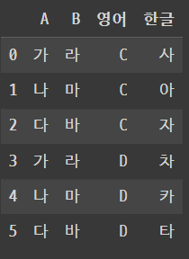
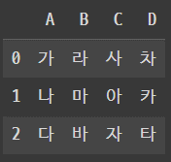
 | fillna(값) # 누락값(결측치)를 채우는 함수
 |  | pandas 함수

 |  | fillna(method='ffill') |  |  |  |  | # front fill, 바로 앞에 있는 값으로 채움
 |  | fillna(method='bfill') |  |  |  |  | # back fill, 뒤에 있는 값으로 채움
 |  | 데이터프레임.interpolate() |  |  |  |  |  | # (선형)흐름에 따라서 결측치를 채워줌

열에 있는 값을 행으로 내리는 방법
 | melt

 | pd.melt(데이터프레임,id_vars=…)
 |  | id_vars : 고정할 열
 |  | var_name : 위치를 변경할 열의 이름(기존의 열을 변경하여 속할 열의 이름), 미지정시 variable라는 열 생성
 |  | value_name : 위치를 변경한 열의 데이터를 저장한 열의 이름(기존의 지정한 열에 있던 데이터가 속할 열의 이름), 미지정시, value라는 열 생성

 | 열 분할하기 |  |  |  |  |  |  |  |  |  |  |  |  |  |  |  |  |  |  |  |  |  |  |  |  | A | B | C | D |  |  | A | B | 영어 | 한글
 |  | 분할 : 시리즈.str.split(기준) # a_b를 '_' 기준으로 자르면 a랑 b가 됨 |  |  |  |  |  |  |  |  |  |  |  |  |  |  |  |  |  |  |  |  |  |  | 0 | 가 | 라 | 사 | 차 | pd.melt(df,id_vars=['A',"B"],var_name="영어",value_name='한글') | 0 | 가 | 라 | C | 사
 |  | 수집 : 시리즈.str[인덱스] |  |  |  |  |  |  |  |  |  |  |  |  |  |  |  |  |  |  |  |  |  |  | 1 | 나 | 마 | 아 | 카 |  | 1 | 나 | 마 | C | 아
 |  |  |  |  |  |  |  |  |  |  |  |  |  |  |  |  |  |  |  |  |  |  |  |  | 2 | 다 | 바 | 자 | 타 |  | 2 | 다 | 바 | C | 자
 |  |  |  |  |  |  |  |  |  |  |  |  |  |  |  |  |  |  |  |  |  |  |  |  |  |  |  |  |  |  | 3 | 가 | 라 | D | 차
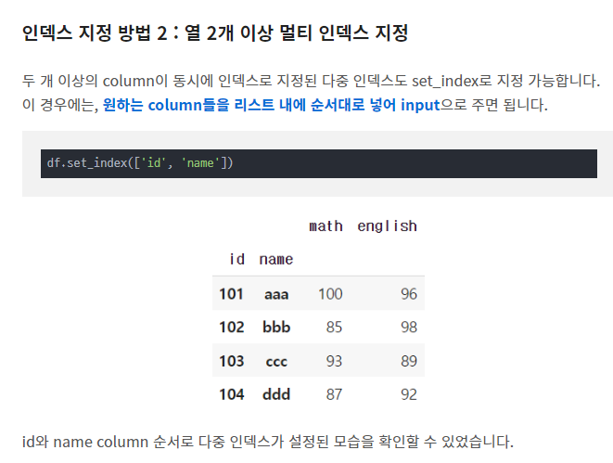
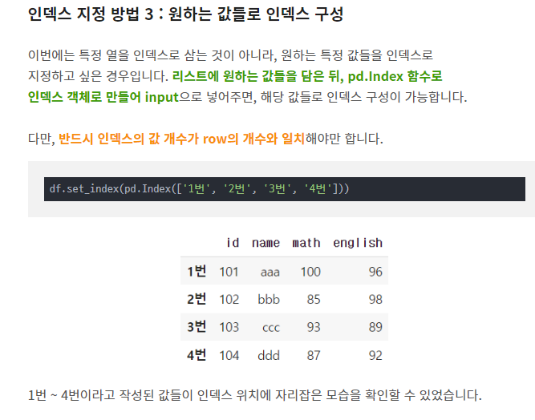
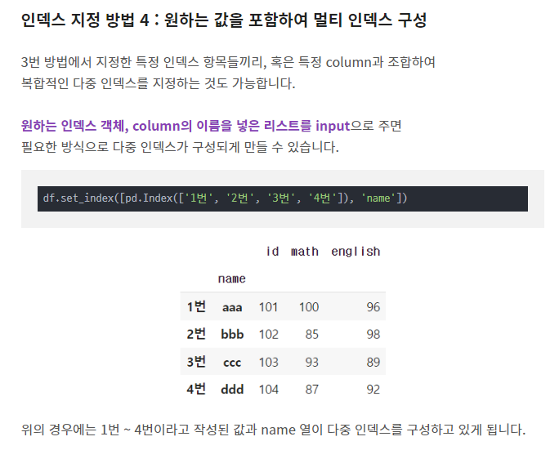
행에 있는 값을 열로 올리는 방법 |  |  |  |  |  |  |  |  |  |  |  |  |  |  |  |  |  |  |  |  |  |  |  |  |  |  |  |  |  |  | 4 | 나 | 마 | D | 카
 | pivot_table |  |  |  | # pandas 함수 |  |  |  |  |  |  |  |  |  |  |  |  |  |  |  |  |  |  |  |  |  |  |  |  |  | 5 | 다 | 바 | D | 타
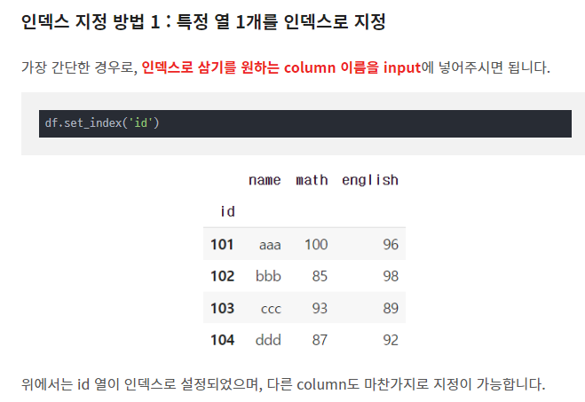
 | 데이터프레임.pivot_table(index=고정할 열,
 |  |  |  |  |  | columns=열로 올리고 싶은 열, |  |  |  |  |  |  |  |  |  | # 지정한 기존의 열에 해당하는 값들이 새로운 열들로 만들어짐
 |  |  |  |  |  | values=새로 올라간 열이 가지게 될 값,
 |  |  |  |  |  | dropna=True/False |  |  |  |  |  |  |  |  |  | # True는 nan이 한 개라도 있는 행은 삭제, False는 nan값도 포함
 |  |  |  |  |  | )

 | 인덱스 새롭게 다시 만들기
 |  | 데이터프레임.reset_index() |  |  |  |  |  |  |  |  | 데이터프레임.set_index('설정할 인덱스 이름')

데이터에 순위를 매기는 방법
 | rank |  |  | # pandas 함수

 | 데이터프레임[열].rank(method=…, ascending=True/False) |  |  |  |  |  |  |  |  |  |  |  |  |  | # ascending=True는 오름차순 정렬, False는 내림차순 정렬

 | method
 |  | average : 동점 관측치 간의 그룹 내 평균 순위 부여, 3등이 2명이면 3.5등 2명으로 처리 4등은 없애고 다음은 5등((3+4)/2=3.5)
 |  | min : 동점 관측치 그룹내 최소 순위 부여, 3등이 2명이면 3등 2명으로 처리 4등은 없애도 다음은 5등
 |  | max : 동점 관측치 그룹 내 최대 순위 부여, 3등이 2명이면 4등 2명으로 처리, 3등 없애고 다음은 5등
 |  | first : 동점 관측치 중 데이터 상에서 먼저 나타나는 관측치부터 순위부여, 3등 2명이면 먼저 발견이 3등 나머지는 4등
 |  | dense : 최소값과 같으나 그룹간 순위가 1씩 증가, 3등이 2명이면 3등 2명으로 처리 다음은 4등

 | ascending=True는 오름차순 정렬, False는 내림차순 정렬

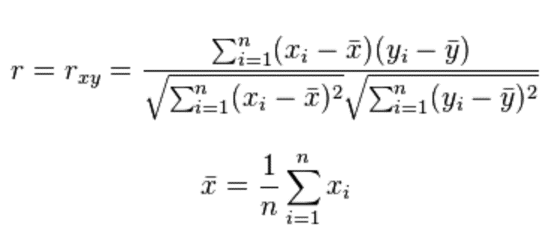
 |  |  |  |  |  |  |  |  |  |  |  |  |  |  |  |  |  |  |  |  |  |  |  |  |  |  |  |  |  | 피어슨 상관계수
상관분석
 | 두 변수 간에 어떤 선형적 관계를 가지는지 분석하는 기법으로 상관계수를 이용하여 측정
 | 상관계수가 0에 가까울수록 선형적 관계가 보이지 않음.
 | 상관계수는 -1에서 1까지이며 -1이나 1에 가까울수록 가까운 상관관계를 가짐
 | 보통 0.3정도면 상관관계를 나타낸다고 보고 0.5이상이면 강한 상관관계를 가진다고 보는 경향이 있음.

 | 피어슨 상관계수
 |  | import scipy.stats as stats

 |  | stats.pearsonr(X,Y) |  |  |  | → | [상관계수, p-value]
 |  |  |  |  |  |  | # p-value : 상관관계가 없다에 대한 검정 결과를 확률로 표현
 |  |  |  |  |  |  | # p-value가 높을 수록 상관관계가 없을 확률이 높음

 |  |  | p-value가 0.05보다 작으면 상관관계가 있다고 해석하는 경향이 있음

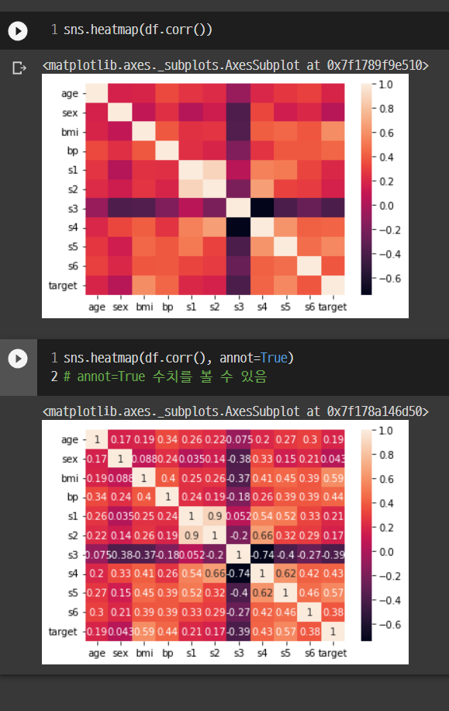
 | 데이터프레임.corr()
 |  | 상관계수를 나타내주는 표

 | sns.heatmap(데이터프레임.corr())
 |  | 각 특성에 대한 상관관계 가시화

정규표현식
 | 어떤 문자열에서 내가 원하는 패턴을 찾는 기능
 | 파이썬만이 아닌 모든 프로그래밍 언어에서 제공함

 | 메타문자
 |  | +,(),[],/ 등 문자가 특별한 용도로 사용되는 문자

 |  | []
 |  |  | [] 사이의 문자들과 매치
 |  |  | [abc]라면 a,b,c 중 한 개의 문자와 매치, [a-c]로 표현가능
 |  |  | [0-9] : 0부터 9까지 모든 숫자
 |  |  | [a-zA-Z] : 영어
 |  |  | [가-힣] : 한글
 |  |  | [0-9a-zA-Z가-힣] : 특수문자를 제외한 글자들

 | 문자클래스
 |  | [\d] : 숫자
 |  | [\D] : 숫자가 아닌것
 |  | [\s] : 공백
 |  | [\S] : 공백이 아닌것
 |  | [\w] : 문자+숫자
 |  | [\W] : 문자+숫자 아닌것
 |  | [.] : \n(줄바꿈) 을 제외한 모든 문자와 매치
 |  |  | [a.b] : aab, a0b 등
 |  | * : 0부터 무한대로 반복될 수 있다는 뜻
 |  |  | [ca*t] : ct, cat, caat, caaat 등
 |  | + : 1부터 무한대로 반복될 수 있다는 뜻
 |  |  | [ca+t] : cat, caat, caaat 등
 |  | {n} : 반드시 n번 반복, {m,n} : m~n 번 반복
 |  |  | [ca{3}t] : caaat
 |  |  | [ca{1,3}t] : cat, caat, caaat
 |  | ? : 있어도 되고 없어도 됨
 |  |  | [ab?c] : ac, abc

 |  | re
 |  |  | 정규표현식 라이브러리 |  |  |  |  |  |  |  |  |  |  |  |  |  |  |  |  |  | "[가-힣]" : 한글자씩 뽑아냄
 |  |  | import re |  |  |  |  |  |  |  |  |  |  |  |  |  |  |  |  |  | "[가-힣]"+ : 한 개 이상으로 이루어진 단어별로 뽑아내짐
 |  |  |  |  |  |  |  |  |  |  |  |  |  |  |  |  |  |  |  |  | "[가-힣]{2}" : 두글자만 이뤄질 글자들
 |  |  | re.findall(패턴, 문자열) |  |  |  |  |  |  |  |  |  |  |  |  |  |  |  |  |  | "[가-힣]{2,}" : 두글자 이상으로만 이루어진 글자
 |  |  |  | re.findall("[찾을 패턴]", 문자열(변수도 가능))
 |  |  |  |  |  |  |  |  |  |  |  |  |  |  |  |  |  |  |  |  | "[\w+12]' : 1이나 2로 끝나는 글자
 |  |  |  |  |  |  |  |  |  |  |  |  |  |  |  |  |  |  |  |  | "\w+12" : 12로 끝나는 글자
 |  |  |  |  |  |  |  |  |  |  |  |  |  |  |  |  |  |  |  |  | "가\w+12" : 가로 시작해서 12로 끝나는 글자

크롤링
데이터 크롤링
인터넷에 있는 데이터를 가져오는 방법

 | 인터넷은 HTML이라는 언어로 구성, Python으로 HTML을 다루어야 하며 페이지 요청 필요 |  |  |  |  |  |  |  |  |  |  |  |  |  | 서버에 요청 후 문제가 없을 경우 서버에서 전송해줌

 | 라이브러리
 | requests : 페이지 요청 라이브러리
 | bs4의 BeautifulSoup라는 클래스 : Python으로 HTML을 다루는 라이브러리 |  |  |  |  |  |  |  |  |  |  |  | while True:
 | time : 안전하게 수집하는 방법 |  |  |  | # time.sleep(숫자) : 입력한 숫자만큼 쉼 |  |  |  |  |  |  |  |  | requests
 | pandas : 수집한 데이터 엑셀화 |  |  |  |  |  |  |  |  |  |  |  | # 이걸로하면 무한으로 요청되어서 트래픽 공격이 됨.
 |  |  |  |  |  |  |  |  |  |  |  |  | # IP 차단 당할 수 있음
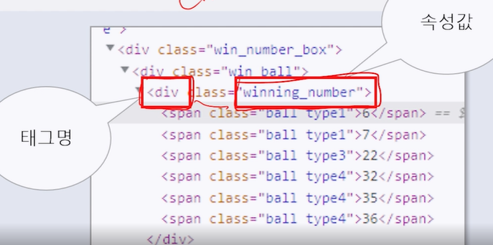
 | requests
 |  | requests.get('링크') : 페이지 요청, 문자열로 되어있는 HTML로 가져옴
 |  | # HTML처럼 생긴거지 HTML은 아님

 | BeautifulSoup
 |  | BeautifulSoup(링크.text) : 수집한 url 데이터를 HTML로 변환
 |  | find(태그,속성) |  |  |  |  |  | HTML변수.find('태크명',class_='속성값')
 |  |  | 해당 HTML을 찾아서 HTML로 변환
 |  | find_all
 |  |  | 해당 HTML을 모두 찾아서 리스트로 변환
 |  | 태그가 있는 html에 .text를 붙이면 태그는
 |  |  | html.find('h2',class_='title') |  |  | → | <h2 class="title">로또6/45</h2>
 |  |  | html.find('h2',class_='title').text |  |  |  |  | → | 로또6/45

 | 웹상에서 클래스를 확인하려면 우클릭하고 검사버튼 누르기

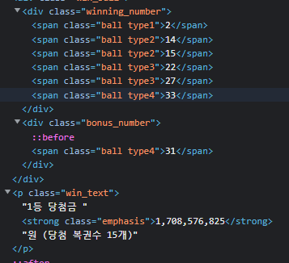
 |  |  |  |  |  |  |  |  |  | div : 태그명
 |  |  |  |  |  |  |  |  |  | winning_number : 클래스명
 |  |  |  |  |  |  |  |  |  | span : 태그명

 |  |  |  |  |  |  |  |  |  |  | lotto=html.find('div',class_='winning_number').find_all('span')
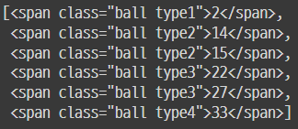

인터넷에 있는 Table(표)를 데이터프레임으로 만드는 방법

 | pd.read.html(str(HTML))

 | 크롤링은 항상 같은 것을 가져와야 한다.
 | 크롤링 하기 전, 가져오고자 하는 정보들의 태그와 구조가 같은지 확인해야 한다.
 |  | 페이지를 1,2,3,4 할 수 도있지만 1,11,21,31,41 이런식일 수 도 있다.
 |  |  |  |  |  |  |  |  |  |  |  |  |  |  |  | from PIL import Image # 이미지 데이터 불러오고 처리하는 라이브러리
 |  |  |  |  |  |  |  |  |  |  |  |  |  |  |  | from tqdm import tqdm # for문이 언제끝나는지 알려주는 라이브러리
빈도 분석
 | 문장이나 대화 속에서 각각의 문자의 빈출 경향의 정도를 분석

 | 빈도분석 알고리즘
 |  | 예시)
 |  |  | words=['한국','한국','일본','중국']
 |  |  | dic={}
 |  |  | for i in words:
 |  |  | if i in dic: |  |  |  | → | {'한국': 2, '일본': 1, '중국': 1}
 |  |  | dic[i]+=1
 |  |  | else:
 |  |  | dic[i]=1
 |  |  | dic

 | 워드 클라우드 그릴 수 있음
 |  | from wordcloud import WordCloud
 |  | 변수=WordCloud(font_path="…",background_color="…",mask='…')
 |  | 변수.generate_from_frequencies(dic)
 |  | plt.imshow(변수) # 이미지 확인

네트워크 반응을 이용해서 데이터 크롤링하기
 | requests 등 가져오지 못할 경우에 네트워크 반응을 이용가능

 | 페이지 요청방법
 |  | requests
 |  | selenium
 |  | 네트워크 반응

 | 네트워크 반응 |  |  |  |  |  |  |  |  |  |  | 네트워크 탭에서 인터넷 창들을 클릭해본 뒤
 |  | 네트워크 반응 보기 : Ctrl+Shift+i |  |  |  |  |  |  |  |  |  | 발생하는 반응을 찾아서 우클릭 하고 Open in new tab
 |  | # 우클릭 검사랑 같음

 | json
 |  | JavaScript Object Notation 축약어
 |  | JavaScript에서 데이터를 저장하거나 전송할 때 많이 사용되는 경량의 Data 교환 형식
 |  | 형태는 Python 딕셔너리와 유사

 |  | import json
 |  | json.loads(str(json)) |  | # python으로 딕셔너리 형태로 가져옴

